Test Case 4
ID test |  | DC__04 | Descripción del caso de test | Pytest 1: Enviar un documento válido
Creado por |  | José | Revisado por | Diego |  | Version |  | 1.0

QA Tester’s Log

Nombre del testeador |  | José | Fecha de testeo | 2023-10-05 |  | Test Case (Pasado / Fallo / No ejecutado / Suspendido) |  | Pass

S # | Prerequisitos: |  |  | S # | Datos para el test
1 | Pytest |  |  | 1 | JSON de un documento valido (proporcionado por cliente)
2 | FastAPI |  |  | 2 | Datos anteriores de latitud y longitud de los lugares que se esperan
3 | Google Geolocation |  |  | 1 | { "id": 0, "title": "Pronóstico de lluvia para el fin de semana: Revisa las zonas en las que se esperan precipitaciones", "text": "De acuerdo al reporte de la Dirección Meteorológica de Chile, se espera que distintas zonas del país se vean afectadas por precipitaciones durante este fin de semana, incluyendo el viernes 2 de junio. Es específico, se trataría de 11 regiones en total en las que se presentaría el fenómeno, incluyendo a la zona insular de la región de Valparaíso. Ir a la siguiente nota Según el organismo, en la zona insular de la región de Valparaíso, en Isla de Pascua, se espera lluvia en la noche del sábado y toda la jornada del domingo. También se esperan precipitaciones para este viernes en la zona continental de la región de Valparaíso, donde se harían presente durante la mañana y la tarde. El mismo día, en la región Metropolitana, el fenómeno se presentaría en la tarde y en la noche, mientras que en O'Higgins comenzaría en la mañana y terminaría en la noche. Para la región de Maule se pronostica lluvia desde la madrugada hasta la tarde de este 2 de junio, al igual que en Ñuble, donde también caerían chubascos desde la tarde del sábado hasta la madrugada del domingo. En tanto, En Biobío el pronóstico apunta en la madrugada y mañana del viernes, y desde la mañana hasta el resto de la jornada del sábado. Las precipitaciones se harían presente en La Araucanía en la madrugada, tarde y noche del 2 de junio, y desde la madrugada hasta la tarde del día siguiente. Para Los Ríos se espera que el fenómeno se haga presente todo el viernes y el sábado, al igual que en Los Lagos, donde también se extendería en la noche del domingo. Se espera que en la región de Aysén caiga agua-nieve en la madrugada del 2 de junio, mientras que la lluvia se presentaría en la tarde y en la noche. Al día siguiente se registrarían nevadas hasta la mañana y chubascos el resto de la jornada. Finalmente, el domingo, las precipitaciones ocurrirían en la tarde
4 | GPT Engine |  |  | 2 | [ {'date': '2023-10-13 12:55:06.136412', 'location': 'zona insular de la región de Valparaíso, Isla de Pascua', 'lat': '-27.112723', 'lng': '-109.3496865'}, {'date': '2023-10-13 12:55:06.136805', 'location': 'zona continental de la región de Valparaíso', 'lat': '-32.5040172', 'lng': '-71.0022311'}, {'date': '2023-10-13 12:55:06.137143', 'location': 'región Metropolitana', 'lat': '-33.4843354', 'lng': '-70.6216794'}, {'date': '2023-10-13 12:55:06.137485', 'location': "O'Higgins", 'lat': '0.0', 'lng': '0.0'}, {'date': '2023-10-13 12:55:06.137817', 'location': 'región de Maule', 'lat': '-35.5163603', 'lng': '-71.5723953'}, {'date': '2023-10-13 12:55:06.138187', 'location': 'Ñuble', 'lat': '-36.7225743', 'lng': '-71.7622481'}, {'date': '2023-10-13 12:55:06.138538', 'location': 'Biobío', 'lat': '-37.4464428', 'lng': '-72.1416132'}, {'date': '2023-10-13 12:55:06.138881', 'location': 'La Araucanía', 'lat': '-38.948921', 'lng': '-72.331113'}, {'date': '2023-10-13 12:55:06.139189', 'location': 'Los Ríos', 'lat': '-1.0230607', 'lng': '-79.4608897'}, {'date': '2023-10-13 12:55:06.139508', 'location': 'Los Lagos', 'lat': '-41.9197779', 'lng': '-72.1416132'}, {'date': '2023-10-13 12:55:06.139805', 'location': 'región de Aysén', 'lat': '-46.378345', 'lng': '-72.3007623'}, {'date': '2023-10-13 12:55:06.140146', 'location': 'región de Magallanes, Torres del Paine', 'lat': '-51.25325729999999', 'lng': '-72.35167659999999'}, {'date': '2023-10-13 12:55:06.140501', 'location': 'Punta Arenas', 'lat': '-53.1633845', 'lng': '-70.9078263'} ]

Escenario del test

Pasos # | Detalles de los pasos |  | Resultados esperados | Resultado actual |  |  | Pasado / Fallo / No ejecutado / Suspendido

1 | Se define una función de prueba llamada testCreateDocuments() |  | Esta función de prueba se encarga de evaluar el comportamiento de una API o un sistema. Su objetivo es verificar que el proceso de inserción de datos en la ruta específica funcione correctamente. | Funcion de prueba con funcionamiento correcto |  |  | Pass
2 | Se envía una solicitud POST a la ruta "/geolocalize" |  | La función de prueba debe verificar que, al realizar una solicitud HTTP POST a una ruta específica, el sistema procesa la solicitud con éxito, sin errores ni excepciones. | Exito al hacer POST al documento en la ruta |  |  | Pass
3 | Se realiza una aserción para verificar respuesta "200" |  | Después de realizar la solicitud POST, se espera que la respuesta del sistema incluya un código de estado HTTP 200, lo que indica que la solicitud se procesó correctamente | Respuesta con un código de estado 200 |  |  | Pass
4 | Se comprueba si el resultado tiene las claves requeridas |  | La función de prueba debe asegurarse de que todos los elementos incluidos en la solicitud POST contengan todas las claves o atributos requeridos por el sistema. Esto garantiza que no falten datos esenciales | Todos los elementos tienen las claves requeridas |  |  | Pass
5 | Se comprueba si los valores lat y lng son validos |  | Adicionalmente, se verifica que cada elemento en la solicitud POST tenga valores válidos para las claves "lat" y "lng", que generalmente representan coordenadas geográficas (latitud y longitud). | Todos los elementos tienen "lat" y "lng" válidos |  |  | Pass
6 | Se comprueba si no hay lugares duplicados |  | La función de prueba comprueba que no existan elementos duplicados en la lista que se envía en la solicitud POST. Esto evita la inserción de datos repetidos en el sistema. | No hay elementos duplicados en la lista |  |  | Pass
7 | Se comprueba si las coordenadas pertenecen a los lugares reales |  | La última verificación se enfoca en las coordenadas geográficas proporcionadas en la solicitud. Se asegura de que estas coordenadas se asemejen a la ubicación geográfica real a la que hacen referencia, lo que es importante para la precisión de los datos. | Todas las coordenadas estan dentro del margen aceptable de coordenadas |  |  | Pass
Evidencias
Funcion de prueba

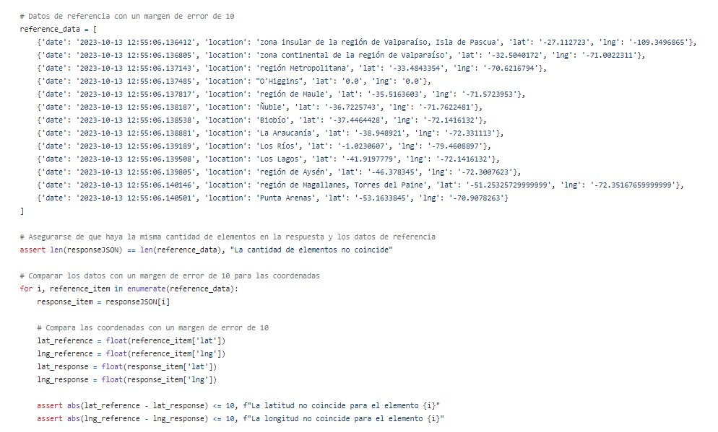

Pruebas ejecutadas en pytest (Las 6 pruebas a la vez)

ID test |  | DC__05 | Descripción del caso de test | Pytest 2:
Creado por |  | Marcelo | Revisado por |  |  | Version |  | 1.0

QA Tester’s Log

Nombre del testeador |  | Marcelo | Fecha de testeo | 2023-12-01 |  | Test Case (Pasado / Fallo / No ejecutado / Suspendido) |  | Pass

S # | Prerequisitos: |  |  | S # | Datos para el test
1 | Pytest |  |  | 1 | JSON de un documento valido (proporcionado por cliente)
2 | Selenium |  |  | 2 | Datos anteriores de latitud y longitud de los lugares que se esperan
3 | Selenium driver |  |  | 1 | { "id": 0, "title": "Pronóstico de lluvia para el fin de semana: Revisa las zonas en las que se esperan precipitaciones", "text": "De acuerdo al reporte de la Dirección Meteorológica de Chile, se espera que distintas zonas del país se vean afectadas por precipitaciones durante este fin de semana, incluyendo el viernes 2 de junio. Es específico, se trataría de 11 regiones en total en las que se presentaría el fenómeno, incluyendo a la zona insular de la región de Valparaíso. Ir a la siguiente nota Según el organismo, en la zona insular de la región de Valparaíso, en Isla de Pascua, se espera lluvia en la noche del sábado y toda la jornada del domingo. También se esperan precipitaciones para este viernes en la zona continental de la región de Valparaíso, donde se harían presente durante la mañana y la tarde. El mismo día, en la región Metropolitana, el fenómeno se presentaría en la tarde y en la noche, mientras que en O'Higgins comenzaría en la mañana y terminaría en la noche. Para la región de Maule se pronostica lluvia desde la madrugada hasta la tarde de este 2 de junio, al igual que en Ñuble, donde también caerían chubascos desde la tarde del sábado hasta la madrugada del domingo. En tanto, En Biobío el pronóstico apunta en la madrugada y mañana del viernes, y desde la mañana hasta el resto de la jornada del sábado. Las precipitaciones se harían presente en La Araucanía en la madrugada, tarde y noche del 2 de junio, y desde la madrugada hasta la tarde del día siguiente. Para Los Ríos se espera que el fenómeno se haga presente todo el viernes y el sábado, al igual que en Los Lagos, donde también se extendería en la noche del domingo. Se espera que en la región de Aysén caiga agua-nieve en la madrugada del 2 de junio, mientras que la lluvia se presentaría en la tarde y en la noche. Al día siguiente se registrarían nevadas hasta la mañana y chubascos el resto de la jornada. Finalmente, el domingo, las precipitaciones ocurrirían en la tarde
4 | GPT Engine |  |  | 2 | [ {'date': '2023-10-13 12:55:06.136412', 'location': 'zona insular de la región de Valparaíso, Isla de Pascua', 'lat': '-27.112723', 'lng': '-109.3496865'}, {'date': '2023-10-13 12:55:06.136805', 'location': 'zona continental de la región de Valparaíso', 'lat': '-32.5040172', 'lng': '-71.0022311'}, {'date': '2023-10-13 12:55:06.137143', 'location': 'región Metropolitana', 'lat': '-33.4843354', 'lng': '-70.6216794'}, {'date': '2023-10-13 12:55:06.137485', 'location': "O'Higgins", 'lat': '0.0', 'lng': '0.0'}, {'date': '2023-10-13 12:55:06.137817', 'location': 'región de Maule', 'lat': '-35.5163603', 'lng': '-71.5723953'}, {'date': '2023-10-13 12:55:06.138187', 'location': 'Ñuble', 'lat': '-36.7225743', 'lng': '-71.7622481'}, {'date': '2023-10-13 12:55:06.138538', 'location': 'Biobío', 'lat': '-37.4464428', 'lng': '-72.1416132'}, {'date': '2023-10-13 12:55:06.138881', 'location': 'La Araucanía', 'lat': '-38.948921', 'lng': '-72.331113'}, {'date': '2023-10-13 12:55:06.139189', 'location': 'Los Ríos', 'lat': '-1.0230607', 'lng': '-79.4608897'}, {'date': '2023-10-13 12:55:06.139508', 'location': 'Los Lagos', 'lat': '-41.9197779', 'lng': '-72.1416132'}, {'date': '2023-10-13 12:55:06.139805', 'location': 'región de Aysén', 'lat': '-46.378345', 'lng': '-72.3007623'}, {'date': '2023-10-13 12:55:06.140146', 'location': 'región de Magallanes, Torres del Paine', 'lat': '-51.25325729999999', 'lng': '-72.35167659999999'}, {'date': '2023-10-13 12:55:06.140501', 'location': 'Punta Arenas', 'lat': '-53.1633845', 'lng': '-70.9078263'} ]

Escenario del test

Pasos # | Detalles de los pasos |  | Resultados esperados | Resultado actual |  |  | Pasado / Fallo / No ejecutado / Suspendido

1 | Se define una función de prueba llamada testCreateDocuments() |  | Esta función de prueba se encarga de evaluar el comportamiento de una API o un sistema. Su objetivo es verificar que el proceso de inserción de datos en la ruta específica funcione correctamente. | Funcion de prueba con funcionamiento correcto |  |  | Pass
2 | Se envía una solicitud POST a la ruta "/geolocalize" |  | La función de prueba debe verificar que, al realizar una solicitud HTTP POST a una ruta específica, el sistema procesa la solicitud con éxito, sin errores ni excepciones. | Exito al hacer POST al documento en la ruta |  |  | Pass
3 | Se realiza una aserción para verificar respuesta "200" |  | Después de realizar la solicitud POST, se espera que la respuesta del sistema incluya un código de estado HTTP 200, lo que indica que la solicitud se procesó correctamente | Respuesta con un código de estado 200 |  |  | Pass
4 | Se comprueba si el resultado tiene las claves requeridas |  | La función de prueba debe asegurarse de que todos los elementos incluidos en la solicitud POST contengan todas las claves o atributos requeridos por el sistema. Esto garantiza que no falten datos esenciales | Todos los elementos tienen las claves requeridas |  |  | Pass
5 | Se comprueba si los valores lat y lng son validos |  | Adicionalmente, se verifica que cada elemento en la solicitud POST tenga valores válidos para las claves "lat" y "lng", que generalmente representan coordenadas geográficas (latitud y longitud). | Todos los elementos tienen "lat" y "lng" válidos |  |  | Pass
6 | Se comprueba si no hay lugares duplicados |  | La función de prueba comprueba que no existan elementos duplicados en la lista que se envía en la solicitud POST. Esto evita la inserción de datos repetidos en el sistema. | No hay elementos duplicados en la lista |  |  | Pass
7 | Se comprueba si las coordenadas pertenecen a los lugares reales |  | La última verificación se enfoca en las coordenadas geográficas proporcionadas en la solicitud. Se asegura de que estas coordenadas se asemejen a la ubicación geográfica real a la que hacen referencia, lo que es importante para la precisión de los datos. | Todas las coordenadas estan dentro del margen aceptable de coordenadas |  |  | Pass
Evidencias

Test Case 7
ID test |  | DC__07 | Descripción del caso de test | Pytest 4: Enviar un documento que no deberia existir
Creado por |  | José | Revisado por | Diego |  | Version |  | 1.0

QA Tester’s Log

Nombre del testeador |  | José | Fecha de testeo | 2023-10-05 |  | Test Case (Pasado / Fallo / No ejecutado / Suspendido) |  | Pass

S # | Prerequisitos: |  |  | S # | Datos para el test
1 | Pytest |  |  | 1 | { "id": 3, "title": "Noticias de Azeroth: Preparativos para la Batalla en Shadowlands", "text": "En el mundo de World of Warcraft, la tensión aumenta a medida que los héroes de Azeroth se preparan para una nueva batalla épica en las Tierras Sombrías. La expansión Shadowlands ha traído consigo un giro en la narrativa y desafíos emocionantes para los aventureros de la Horda y la Alianza por igual.\n\nLos jugadores han estado explorando los reinos misteriosos de las Tierras Sombrías, donde se encuentran con las cuatro Covenants: los Kyrianos, Necroseñores, Venthyr y los Nocheterna. Cada Covenant ofrece poderes únicos y habilidades especiales que los jugadores pueden desbloquear y personalizar para adaptarse a su estilo de juego.\n\nLa Torre de Torghast, la Torre de los Condenados, se ha convertido en un lugar crucial para la obtención de legendarios y mejoras poderosas. Los jugadores se enfrentan a desafíos generados aleatoriamente en esta mazmorra infinita, donde la dificultad aumenta a medida que avanzan. ¡Es el lugar perfecto para demostrar su valía!\n\nAdemás, la amenaza del Carcelero y su plan maestro en las Tierras Sombrías sigue siendo una preocupación constante para los héroes. La trama se desarrolla mientras los jugadores descubren más sobre los oscuros secretos de este antagonista.\n\nCon el lanzamiento de la primera gran actualización de Shadowlands, los jugadores pueden esperar nuevas zonas, mazmorras y desafíos para mantenerlos entretenidos durante meses.\n\n¿Estás listo para unirte a la lucha en las Tierras Sombrías? Prepárate para forjar alianzas, descubrir secretos y enfrentarte a poderosos enemigos en el emocionante mundo de World of Warcraft.", "date": "Oct 15, 2023 @ 14:45:00.000", "url": "https://www.wowhead.com/es/azeroth/shadowlands-preparativos-batalla-15-10-2023.html" }
2 | FastAPI |  |  | 2
3 | Google Geolocation |  |  | 3
4 | GPT Engine |  |  | 4

Escenario del test

Pasos # | Detalles de los pasos |  | Resultados esperados | Resultado actual |  |  | Pasado / Fallo / No ejecutado / Suspendido

1 | Se define una función de prueba llamada testCreateImaginaryDocuments() |  | Esta es la función de prueba que se está describiendo. Su objetivo es verificar el funcionamiento de la creación de documentos imaginarios en un sistema. | Funcion de prueba con funcionamiento correcto |  |  | Pass
2 | Se envía una solicitud POST a la ruta "/geolocalize" |  | Dentro de la función de prueba, se realiza una solicitud HTTP POST a la ruta "/geolocalize". El propósito de esto es asegurarse de que la creación de documentos imaginarios funcione correctamente al acceder a esta ruta. | Exito al hacer POST al documento en la ruta |  |  | Pass
3 | Se realiza una aserción para verificar respuesta "200" |  | Luego de enviar la solicitud POST, se verifica que la respuesta del servidor incluya un código de estado HTTP 200. Esto es importante para confirmar que la operación se realizó exitosamente. | Respuesta con un código de estado 200 |  |  | Pass
4 | Se comprueba si el resultado tiene las claves requeridas |  | La función de prueba verifica que el resultado de la operación contenga todas las claves o atributos requeridos por el sistema. Esto garantiza que no falten datos esenciales en el documento imaginario creado. | Todos los elementos tienen las claves requeridas |  |  | Pass
5 | Se comprueba si los valores lat y lng son vacios |  | En este paso, se asegura de que los valores de "lat" y "lng" en el documento imaginario no estén vacíos, lo que es esencial para garantizar que las coordenadas geográficas sean válidas. | Todos los elementos tienen "lat" y "lng" sin encontrar |  |  | Pass
6 | Se comprueba si no hay lugares duplicados |  | La función de prueba verifica que no existan lugares duplicados en la lista de documentos imaginarios creados. Esto es importante para mantener la integridad de los datos y evitar repeticiones. | No hay elementos duplicados en la lista |  |  | Pass

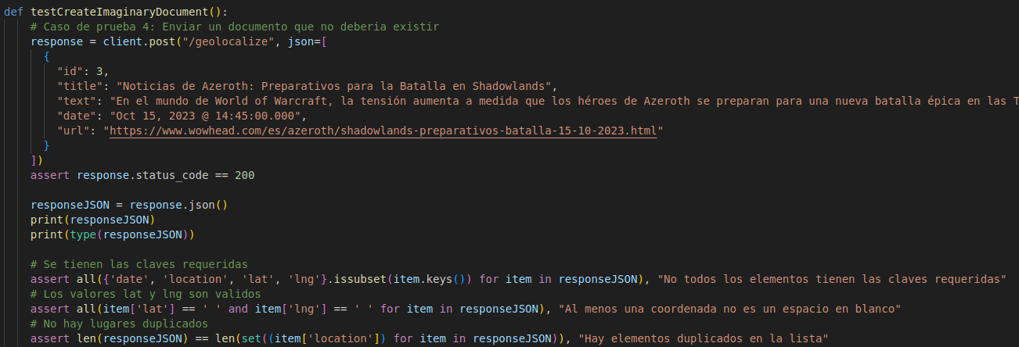
Evidencias
Funcion de prueba

Pruebas ejecutadas en pytest (Las 6 pruebas a la vez)

Test Case 8
ID test |  | DC__08 | Descripción del caso de test | Pytest 5: Funcionamiento de API GPT
Creado por |  | José | Revisado por | DIego |  | Version |  | 1.0

QA Tester’s Log

Nombre del testeador |  | José | Fecha de testeo | 2023-10-05 |  | Test Case (Pasado / Fallo / No ejecutado / Suspendido) |  | Pass

S # | Prerequisitos: |  |  | S # | Datos para el test
1 | Pytest |  |  | 1 | { "id": 0, "title": "Pronóstico de lluvia para el fin de semana: Revisa las zonas en las que se esperan precipitaciones", "text": "De acuerdo al reporte de la Dirección Meteorológica de Chile, se espera que distintas zonas del país se vean afectadas por precipitaciones durante este fin de semana, incluyendo el viernes 2 de junio. Es específico, se trataría de 11 regiones en total en las que se presentaría el fenómeno, incluyendo a la zona insular de la región de Valparaíso. Ir a la siguiente nota Según el organismo, en la zona insular de la región de Valparaíso, en Isla de Pascua, se espera lluvia en la noche del sábado y toda la jornada del domingo. También se esperan precipitaciones para este viernes en la zona continental de la región de Valparaíso, donde se harían presente durante la mañana y la tarde. El mismo día, en la región Metropolitana, el fenómeno se presentaría en la tarde y en la noche, mientras que en O'Higgins comenzaría en la mañana y terminaría en la noche. Para la región de Maule se pronostica lluvia desde la madrugada hasta la tarde de este 2 de junio, al igual que en Ñuble, donde también caerían chubascos desde la tarde del sábado hasta la madrugada del domingo. En tanto, En Biobío el pronóstico apunta en la madrugada y mañana del viernes, y desde la mañana hasta el resto de la jornada del sábado. Las precipitaciones se harían presente en La Araucanía en la madrugada, tarde y noche del 2 de junio, y desde la madrugada hasta la tarde del día siguiente. Para Los Ríos se espera que el fenómeno se haga presente todo el viernes y el sábado, al igual que en Los Lagos, donde también se extendería en la noche del domingo. Se espera que en la región de Aysén caiga agua-nieve en la madrugada del 2 de junio, mientras que la lluvia se presentaría en la tarde y en la noche. Al día siguiente se registrarían nevadas hasta la mañana y chubascos el resto de la jornada. Finalmente, el domingo, las precipitaciones ocurrirían en la tarde
2 | FastAPI |  |  | 2
3 | GPT Engine |  |  | 3
4 |  |  |  | 4

Escenario del test

Pasos # | Detalles de los pasos |  | Resultados esperados | Resultado actual |  |  | Pasado / Fallo / No ejecutado / Suspendido

1 | Se define una función de prueba llamada testQueryGPT() |  | Esta función de prueba se encarga de evaluar el funcionamiento del sistema al interactuar con el motor de GPT. Su objetivo es asegurarse de que el sistema pueda analizar texto y generar respuestas adecuadas. | Funcion de prueba con funcionamiento correcto |  |  | Pass
2 | Se envia una solicitud al engine de GPT para analizar el texto |  | En esta etapa, la función de prueba envía una solicitud al motor de GPT con el propósito de analizar un texto dado. El éxito de esta solicitud implica que el motor de GPT procesa los datos de manera adecuada y proporciona una respuesta | Respuesta exitosa del motor de GPT con datos procesados |  |  | Pass
3 | Se comprueba si el resultado es type "dictionary" |  | La función de prueba verifica que el resultado de la solicitud sea de tipo "diccionario" o un objeto JSON. Esto es fundamental para garantizar que el resultado sea estructurado y pueda ser procesado de manera programática. | El resultado es un diccionario (objeto JSON) |  |  | Pass
4 | Se comprueba si el resultado tiene "data" procesada por GPT |  | El diccionario resultante de la solicitud al motor de GPT debe contener una clave llamada "data" que almacena la información procesada por GPT. Esto es importante para acceder a los datos generados por el motor | El diccionario resultante tiene una clave "data" |  |  | Pass
5 | Se comprueba si cada item procesado tiene el lugar del texto |  | La función de prueba se asegura de que cada elemento procesado por el motor de GPT contenga información relevante sobre el lugar mencionado en el texto. Esto es esencial para garantizar que el análisis del motor es completo y preciso | Todos los elementos procesados contienen información sobre el lugar del texto |  |  | Pass
6 | Se comprueba si cada item procesado tiene resumen del texto |  | Además, la función de prueba verifica que cada elemento procesado incluye un resumen del texto original. Esto es importante para proporcionar información condensada y significativa sobre el contenido del texto analizado. | Todos los elementos procesados contienen un resumen del texto |  |  | Pass

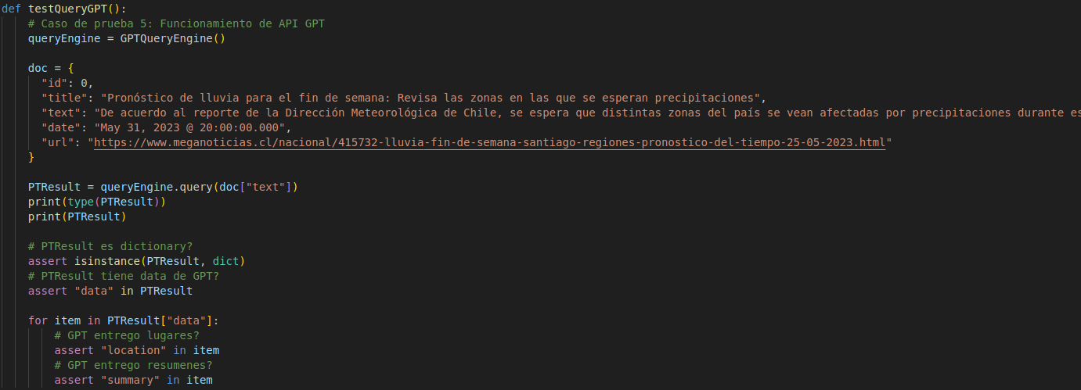
Evidencias
Funcion de prueba

Pruebas ejecutadas en pytest (Las 6 pruebas a la vez)

Test Case 9
ID test |  | DC__09 | Descripción del caso de test | Pytest 6: Enviar a procesar a google el resultado de GPT
Creado por |  | José | Revisado por | DIego |  | Version |  | 1.0

QA Tester’s Log

Nombre del testeador |  | José | Fecha de testeo | 2023-10-05 |  | Test Case (Pasado / Fallo / No ejecutado / Suspendido) |  | Pass

S # | Prerequisitos: |  |  | S # | Datos para el test
1 | Pytest |  |  | 1 | JSON de un documento valido (proporcionado por cliente)
2 | FastAPI |  |  | 2 | Texto procesado por GPT del JSON proporcionado por cliente
3 | Google Geolocation |  |  | 1 | { "id": 0, "title": "Pronóstico de lluvia para el fin de semana: Revisa las zonas en las que se esperan precipitaciones", "text": "De acuerdo al reporte de la Dirección Meteorológica de Chile, se espera que distintas zonas del país se vean afectadas por precipitaciones durante este fin de semana, incluyendo el viernes 2 de junio. Es específico, se trataría de 11 regiones en total en las que se presentaría el fenómeno, incluyendo a la zona insular de la región de Valparaíso. Ir a la siguiente nota Según el organismo, en la zona insular de la región de Valparaíso, en Isla de Pascua, se espera lluvia en la noche del sábado y toda la jornada del domingo. También se esperan precipitaciones para este viernes en la zona continental de la región de Valparaíso, donde se harían presente durante la mañana y la tarde. El mismo día, en la región Metropolitana, el fenómeno se presentaría en la tarde y en la noche, mientras que en O'Higgins comenzaría en la mañana y terminaría en la noche. Para la región de Maule se pronostica lluvia desde la madrugada hasta la tarde de este 2 de junio, al igual que en Ñuble, donde también caerían chubascos desde la tarde del sábado hasta la madrugada del domingo. En tanto, En Biobío el pronóstico apunta en la madrugada y mañana del viernes, y desde la mañana hasta el resto de la jornada del sábado. Las precipitaciones se harían presente en La Araucanía en la madrugada, tarde y noche del 2 de junio, y desde la madrugada hasta la tarde del día siguiente. Para Los Ríos se espera que el fenómeno se haga presente todo el viernes y el sábado, al igual que en Los Lagos, donde también se extendería en la noche del domingo. Se espera que en la región de Aysén caiga agua-nieve en la madrugada del 2 de junio, mientras que la lluvia se presentaría en la tarde y en la noche. Al día siguiente se registrarían nevadas hasta la mañana y chubascos el resto de la jornada. Finalmente, el domingo, las precipitaciones ocurrirían en la tarde
4 |  |  |  | 2 | [ {'location': 'zona insular de la región de Valparaíso, Isla de Pascua', 'summary': 'Se espera lluvia en la noche del sábado y toda la jornada del domingo.'}, {'location': 'zona continental de la región de Valparaíso', 'summary': 'Se esperan precipitaciones para este viernes durante la mañana y la tarde.'}, {'location': 'región Metropolitana', 'summary': 'El fenómeno se presentaría en la tarde y en la noche del viernes.'}, {'location': "O'Higgins", 'summary': 'El fenómeno comenzaría en la mañana y terminaría en la noche del viernes.'}, {'location': 'región de Maule', 'summary': 'Se pronostica lluvia desde la madrugada hasta la tarde de este 2 de junio.'}, {'location': 'Ñuble', 'summary': 'Caerían chubascos desde la tarde del sábado hasta la madrugada del domingo.'}, {'location': 'Biobío', 'summary': 'El pronóstico apunta a precipitaciones en la madrugada y mañana del viernes, y desde la mañana hasta el resto de la jornada del sábado.'}, {'location': 'La Araucanía', 'summary': 'Las precipitaciones se harían presente en la madrugada, tarde y noche del 2 de junio, y desde la madrugada hasta la tarde del día siguiente.'}, {'location': 'Los Ríos', 'summary': 'Se espera que el fenómeno se haga presente todo el viernes y el sábado.'}, {'location': 'Los Lagos', 'summary': 'Se espera que el fenómeno se haga presente todo el viernes y el sábado, y también se extendería en la noche del domingo.'}, {'location': 'región de Aysén', 'summary': 'Se espera que caiga agua-nieve en la madrugada del 2 de junio, y luego se registrarían nevadas hasta la mañana y chubascos el resto de la jornada del domingo.'}, {'location': 'región de Magallanes, Torres del Paine', 'summary': 'Caerían chubascos desde la madrugada hasta la tarde del viernes. El 3 de junio habría chubascos de agua-nieve en la mañana y en la tarde, y chubascos de nieve en la noche; mientras que el domingo la lluvia se

Escenario del test

Pasos # | Detalles de los pasos |  | Resultados esperados | Resultado actual |  |  | Pasado / Fallo / No ejecutado / Suspendido

1 | Se define una función de prueba llamada testGeoGoogle() |  | Esta función de prueba tiene como objetivo evaluar el funcionamiento del sistema al interactuar con la API de Google. Se centra en verificar que la información procesada por GPT se pueda analizar adecuadamente con la API de Google. | Funcion de prueba con funcionamiento correcto |  |  | Pass
2 | Se envia una solicitud a la API de Google para analizar el texto procesado por GPT |  | En esta etapa, la función de prueba envía una solicitud a la API de Google con el propósito de analizar el texto que ha sido previamente procesado por GPT. El éxito de esta solicitud implica que la API de Google procesa los datos de manera adecuada y proporciona una respuesta. | Respuesta exitosa de la API de Google con datos procesados |  |  | Pass
3 | Se comprueba que el texto procesado por Google sea una lista |  | La función de prueba verifica que el resultado proporcionado por la API de Google sea una lista de elementos. Esto es esencial para manejar múltiples datos procesados. | El resultado de Google es una lista de elementos |  |  | Pass
4 | Se comprueba que cada item de la lista sea de type "dictionary" |  | Para asegurar que los datos procesados sean estructurados y puedan ser procesados de manera programática, se verifica que cada elemento de la lista sea un diccionario o un objeto JSON. | Todos los elementos de la lista son diccionarios |  |  | Pass
5 | Se comprueba que cada item de la lista tenga date y location |  | Cada diccionario en la lista debe contener las claves "date" y "location" para garantizar que se proporciona información relevante sobre la fecha y la ubicación de los datos procesados. | Cada diccionario de la lista contiene claves "date" y "location" |  |  | Pass
6 | Se comprueba que cada item de la lista tenga coordenadas Lat y lng |  | Además, la función de prueba verifica que cada diccionario en la lista contenga las claves "lat" y "lng" para asegurarse de que las coordenadas geográficas, como la latitud y longitud, estén presentes en los datos procesados | Todos los elementos de la lista contienen "lat" y "lng" |  |  | Pass

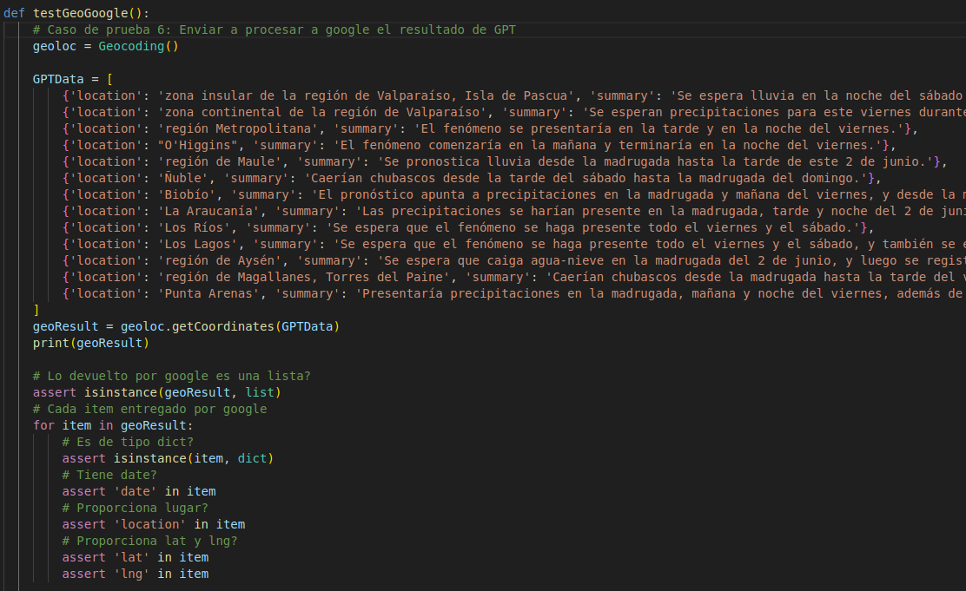
Evidencias
Funcion de prueba

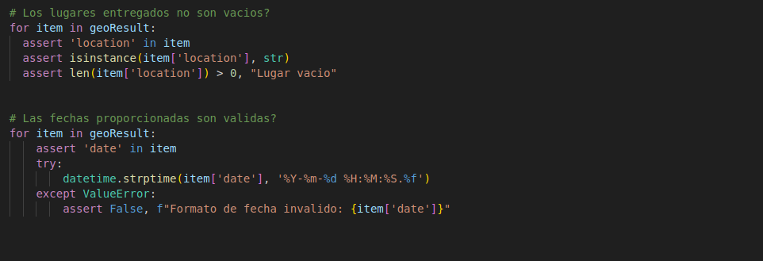

Pruebas ejecutadas en pytest (Las 6 pruebas a la vez)

Sprint#2 Test 10
ID test |  | DC__10 | Descripción del caso de test | Pytest: test de rendimiento
Creado por |  | José | Revisado por | Diego |  | Version |  | 1.0

QA Tester’s Log

Nombre del testeador |  | José | Fecha de testeo | 2023-10-05 |  | Test Case (Pasado / Fallo / No ejecutado / Suspendido) |  | Pass

S # | Prerequisitos: |  |  | S # | Datos para el test
1 | Pytest |  |  | 1 | JSON de documentos
2 | FastAPI |  |  | 2
3 | Google Geolocation |  |  | 3
4 | GPT Engine |  |  | 4

Escenario del test

Pasos # | Detalles de los pasos |  | Resultados esperados | Resultado actual |  |  | Pasado / Fallo / No ejecutado / Suspendido

1 | Vaciar DB con script vaciarDB.py |  | Para asegurar los pasos posteriores, se espera que la DB este vacia para la evaluación del rendimiento de la API | Las tablas de la database de storedb estan vacias y listas para los siguientes pasos |  |  | Pasado
2 | Inicio de temporizador de la biblioteca time |  | Se deberia registrar el tiempo actual en la variable start_time antes de enviar la solicitud de prueba. | Se logró hacer que se registrara el tiempo actual en la variable start_time antes de enviar la solicitud de prueba. Esto permitió medir el tiempo que lleva procesar la solicitud y obtener una métrica de rendimiento. |  |  | Pasado
3 | Se envía una solicitud POST a la ruta "/geolocalize" |  | La función de prueba deberia verificar que, al realizar una solicitud HTTP POST a una ruta específica, el sistema procesa la solicitud con EXITO, sin errores ni excepciones. | Se logró hacer que la función de prueba verificara que, al realizar una solicitud HTTP POST a una ruta específica, el sistema procesara la solicitud con éxito, sin errores ni excepciones. |  |  | Pasado
4 | Medir el tiempo de respuesta: |  | Se espera que el tiempo de ejecucion de una pura peticion a la API para geolocalizar un documento tarde menos de 15 segundos, el cual es un valor aceptable teniendo en cuenta nuestras versiones pasadas | Se logró registrar un tiempo de respuesta con el documento geolocalizado en un tiempo promedio de 10 segundos para los documentos que no estaban en la base de datos. |  |  | Pasado
5 | Repetir ejecución del test para evaluar rendimiento con documento ya localizado |  | Se espera que el tiempo de ejecucion de una pura peticion a la API para geolocalizar un documento ya localizado tarde MUCHO MENOS de 15 segundos, el cual es un valor esperable para un documento ya geolocalizado | El tiempo registrado de las pruebas de documentos ya geolocalizados tienen un tiempo de ejecucion en promedio de menos de 2 segundos, lo que es aceptable para un doc ya geolocalizado |  |  | Pasado

Evidencias
Funcion de prueba

Terminal | Nuevo
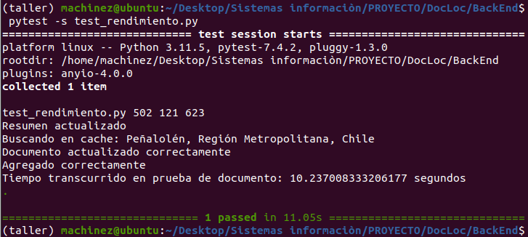

Terminal | Localizado

Sprint#2 Test 11
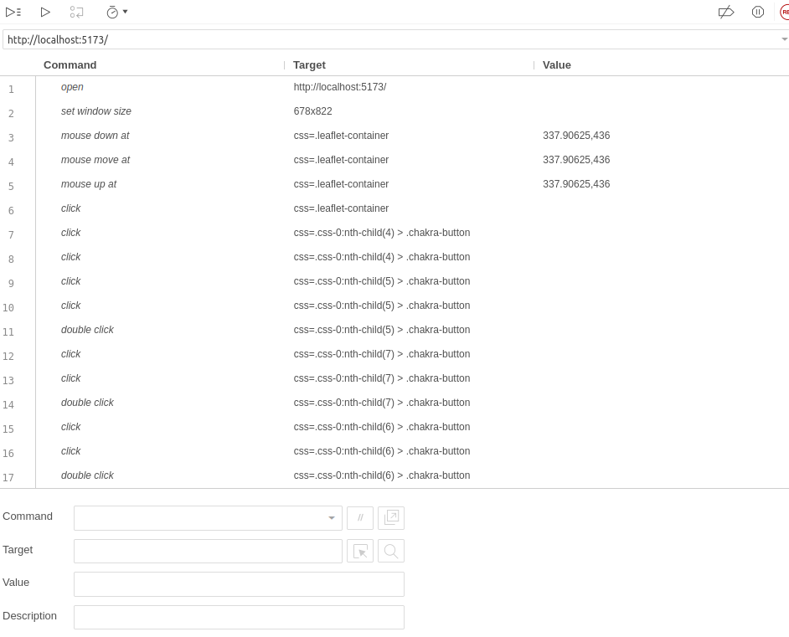
ID test |  | DC__11 | Descripción del caso de test | Selenium: API no disponible
Creado por |  | José | Revisado por | Diego |  | Version |  | 1.0

QA Tester’s Log

Nombre del testeador |  | José | Fecha de testeo | 2023-10-05 |  | Test Case (Pasado / Fallo / No ejecutado / Suspendido) |  | Pass

S # | Prerequisitos: |  |  | S # | Datos para el test
1 | Pytest |  |  | 1 | Database
2 | FastAPI |  |  | 2
3 | Google Geolocation |  |  | 3
4 | GPT Engine |  |  | 4
5 | Selenium IDE
Escenario del test

Pasos # | Detalles de los pasos |  | Resultados esperados | Resultado actual |  |  | Pasado / Fallo / No ejecutado / Suspendido

1 | Iniciar FrontEnd vite+React (SIN API) |  | Se debería de iniciar el FrontEnd Vite React sin problemas y listo para cargarse correctamente en el navegador web. | Se logró iniciar el FrontEnd Vite+React sin problemas y se encontró listo para cargarse correctamente en el navegador web. |  |  | Pasado
2 | Utilizar el script Selenium para la URL indicada (SIN API) |  | Se espera que el script de Selenium se inicie y se conecte a la URL local correctamente. El navegador web controlado por Selenium (Mozilla Firefox) debería cargar la página web del front end sin errores. | Se logró que el script de Selenium se iniciara y se conectara a la URL indicada sin errores. El navegador web con la extension de Selenium IDE (Mozilla Firefox) cargó la página web del frontend sin problemas. |  |  | Pasado
3 | Visualizacion del funcionamiento mediante la prueba |  | Mediante la prueba de Selenium se deberia esperar que el FrontEnd llege a un estado de carga permanente mientras no este en funcionamiento la API (backend) | El frontEnd de nuestro proyecto no logra cargar documentos debido a la inexistencia de un backend en ejecución (y por lo tanto no se puede obtener datos de la BD), por lo que se queda en un estado de carga permanente |  |  | Pasado

Evidencias
Script de prueba

Sprint#2 Test 12
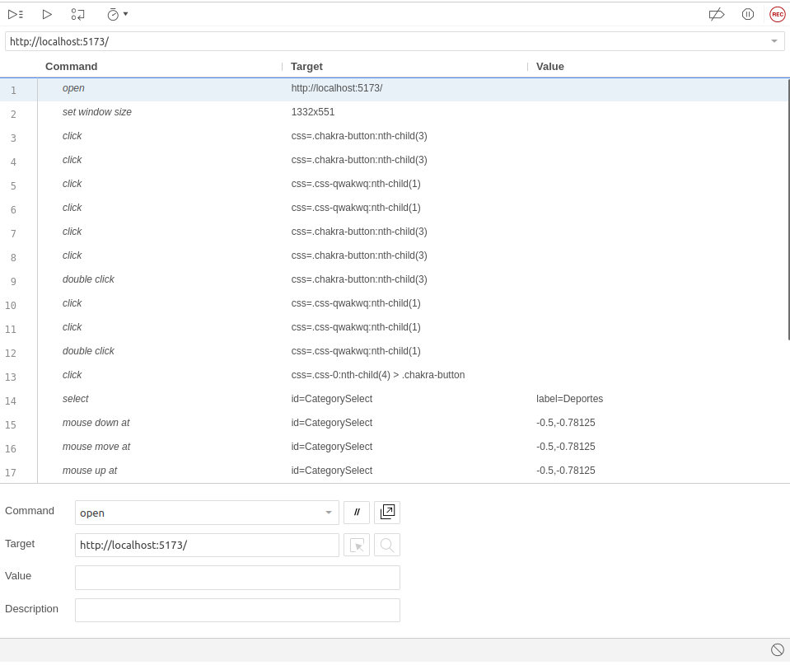
ID test |  | DC__12 | Descripción del caso de test | Selenium: DB vacia
Creado por |  | José | Revisado por | Diego |  | Version |  | 1.0

QA Tester’s Log

Nombre del testeador |  | José | Fecha de testeo | 2023-10-05 |  | Test Case (Pasado / Fallo / No ejecutado / Suspendido) |  | Pass

S # | Prerequisitos: |  |  | S # | Datos para el test
1 | Pytest |  |  | 1 | Database sin documentos
2 | FastAPI |  |  | 2
3 | Google Geolocation |  |  | 3
4 | GPT Engine |  |  | 4
5 | Selenium IDE
Escenario del test

Pasos # | Detalles de los pasos |  | Resultados esperados | Resultado actual |  |  | Pasado / Fallo / No ejecutado / Suspendido

1 | (PREPARAR DB) Vaciar DB con script vaciarDB.py |  | Para asegurar los pasos posteriores, se espera que la DB este vacia para la evaluación del rendimiento de la API | Las tablas de la database de storedb estan vacias y listas para los siguientes pasos |  |  | Pasado
2 | Iniciar backend y el FrontEnd vite+React |  | Se debería ser capaz de iniciar el backend de manera exitosa en ejecución y listo para recibir solicitudes Y se debería de iniciar el FrontEnd Vite React sin problemas y listo para cargarse correctamente en el navegador web. | Se inicia exitosamente el backend FASTAPI y esta listo para recibir solicitudes Y se logró iniciar el FrontEnd Vite+React sin problemas y se encontró listo para cargarse correctamente en el navegador web. |  |  | Pasado
3 | Utilizar el script Selenium para la URL indicada |  | Se espera que el script de Selenium se inicie y se conecte a la URL local correctamente. El navegador web controlado por Selenium (Mozilla Firefox) debería cargar la página web del front end sin errores. | Se logró que el script de Selenium se iniciara y se conectara a la URL indicada sin errores. El navegador web con la extension de Selenium IDE (Mozilla Firefox) cargó la página web del frontend sin problemas. |  |  | Pasado
4 | Visualizacion del funcionamiento mediante la prueba |  | Mediante la prueba de Selenium se espera que el FrontEnd no muestre ningun documento en la lista de Docs disponibles desde la primera pagina | Durante la ejecucion del script Selenium se pudo comprobar que efectivamente no habia ningun documento a elegir debido a que previamente se ejecuto un backend con la base de datos vacia, por lo que no hay ningun documento que visualizar. |  |  | Pasado

Evidencias
Script de prueba

Sprint#2 Test 13
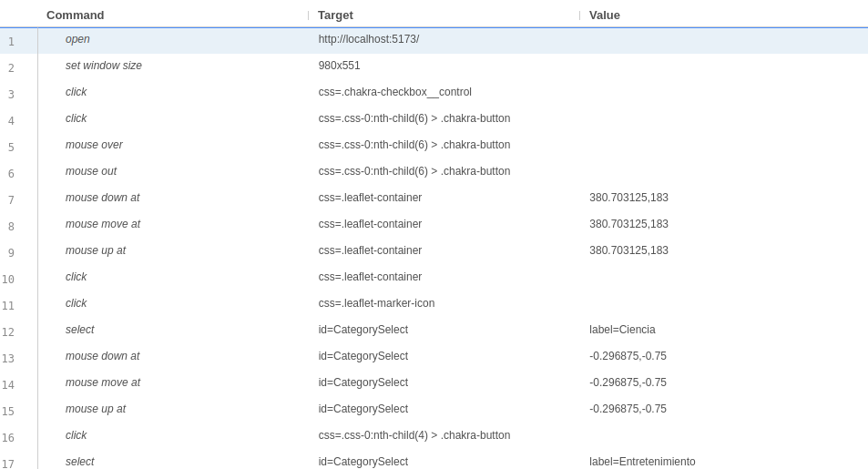
ID test |  | DC__13 | Descripción del caso de test | Selenium: DB con un solo documento
Creado por |  | José | Revisado por | Diego |  | Version |  | 1.0

QA Tester’s Log

Nombre del testeador |  | José | Fecha de testeo | 2023-10-05 |  | Test Case (Pasado / Fallo / No ejecutado / Suspendido) |  | Pass

S # | Prerequisitos: |  |  | S # | Datos para el test
1 | Pytest |  |  | 1 | Database con un solo documento
2 | FastAPI |  |  | 2
3 | Google Geolocation |  |  | 3
4 | GPT Engine |  |  | 4
5 | Selenium IDE
Escenario del test

Pasos # | Detalles de los pasos |  | Resultados esperados | Resultado actual |  |  | Pasado / Fallo / No ejecutado / Suspendido

1 | Iniciar backend y el FrontEnd vite+React |  | Se debería ser capaz de iniciar el backend de manera exitosa en ejecución y listo para recibir solicitudes Y se debería de iniciar el FrontEnd Vite React sin problemas y listo para cargarse correctamente en el navegador web. | Se inicia exitosamente el backend FASTAPI y esta listo para recibir solicitudes Y se logró iniciar el FrontEnd Vite+React sin problemas y se encontró listo para cargarse correctamente en el navegador web. |  |  | Pasado
2 | Utilizar el script Selenium para la URL indicada |  | Se espera que el script de Selenium se inicie y se conecte a la URL local correctamente. El navegador web controlado por Selenium (Mozilla Firefox) debería cargar la página web del front end sin errores. | Se logró que el script de Selenium se iniciara y se conectara a la URL indicada sin errores. El navegador web con la extension de Selenium IDE (Mozilla Firefox) cargó la página web del frontend sin problemas. |  |  | Pasado
3 | Visualizacion del funcionamiento mediante la prueba |  | Mediante la prueba de Selenium se espera que el FrontEnd muestre solo un documento disponible para visualizacion. | La ejecución del scrip Selenium muestra al FrontEnd cargando solo un documento disponible para visualización junto a su informacion correspondiente. |  |  | Pasado

Evidencias
Script de prueba

Sprint#2 Test 14
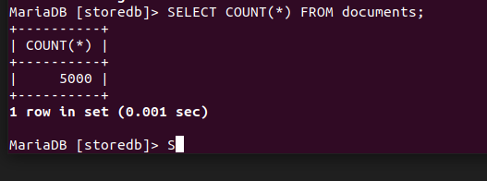
ID test |  | DC__14 | Descripción del caso de test | Selenium: DB con muchos documentos
Creado por |  | José | Revisado por | Diego |  | Version |  | 1.0

QA Tester’s Log

Nombre del testeador |  | José | Fecha de testeo | 2023-10-05 |  | Test Case (Pasado / Fallo / No ejecutado / Suspendido) |  | Pass

S # | Prerequisitos: |  |  | S # | Datos para el test
1 | Pytest |  |  | 1 | Database con 136 documentos
2 | FastAPI |  |  | 2 | Alternativa: DB con 500 documentos
3 | Google Geolocation |  |  | 3 | Alternativa: DB con 1000 documentos
4 | GPT Engine |  |  | 4 | Alternativa: DB con 5000 documentos
5 | Selenium IDE
Escenario del test

Pasos # | Detalles de los pasos |  | Resultados esperados | Resultado actual |  |  | Pasado / Fallo / No ejecutado / Suspendido

1 | (PREPARAR DB) llenar una DB vacia con script sql: CREATE DATABASE IF NOT EXISTS storedb CHARACTER SET utf8mb4 COLLATE utf8mb4_unicode_ci; mariadb -u <tu_usuario> -p storedb < db_136.sql |  | Se deberia llenar la base de datos con 136 documentos geolocalizados | Todos los documentos estan disponibles en la DB para las pruebas de los pasos posteriores |  |  | Pasado
1.ALT 2 | Cargar DB con 500 datos: mariadb -u <tu_usuario> -p storedb < db_500.sql |  | Se deberia llenar la base de datos con 500 documentos geolocalizados | Todos los documentos estan disponibles en la DB para las pruebas de los pasos posteriores |  |  | Pasado
1.ALT 3 | Cargar DB con 1000 datos: mariadb -u <tu_usuario> -p storedb < db_1000.sql |  | Se deberia llenar la base de datos con 1000 documentos geolocalizados | Todos los documentos estan disponibles en la DB para las pruebas de los pasos posteriores |  |  | Pasado
1.ALT 4 | Cargar DB con 5000 datos: mariadb -u <tu_usuario> -p storedb < db_5000.sql |  | Se deberia llenar la base de datos con 5000 documentos geolocalizados | Todos los documentos estan disponibles en la DB para las pruebas de los pasos posteriores |  |  | Pasado
2 | Iniciar backend y el FrontEnd vite+React |  | Se debería ser capaz de iniciar el backend de manera exitosa en ejecución y listo para recibir solicitudes Y se debería de iniciar el FrontEnd Vite React sin problemas y listo para cargarse correctamente en el navegador web. | Se inicia exitosamente el backend FASTAPI y esta listo para recibir solicitudes Y se logró iniciar el FrontEnd Vite+React sin problemas y se encontró listo para cargarse correctamente en el navegador web. |  |  | Pasado
3 | Utilizar el script Selenium para la URL indicada |  | Se espera que el script de Selenium se inicie y se conecte a la URL local correctamente. El navegador web controlado por Selenium (Mozilla Firefox) debería cargar la página web del front end sin errores. | Se logró que el script de Selenium se iniciara y se conectara a la URL indicada sin errores. El navegador web con la extension de Selenium IDE (Mozilla Firefox) cargó la página web del frontend sin problemas. |  |  | Pasado
4 | Visualizacion del funcionamiento mediante la prueba |  | En la prueba de Selenium, se espera que el FrontEnd muestre todos los 103 documentos de la base de datos, permita marcar dos páginas completas de documentos para su visualización en el mapa. | El FrontEnd muestra todos los 103 documentos de la base de datos. El script de Selenium se ejecuto exitosamente para que se marcaran todas páginas enteras de documentos con su informacion correspondiente y coordenadas para su visualización en el mapa. |  |  | Pasado

Evidencias
Script de prueba
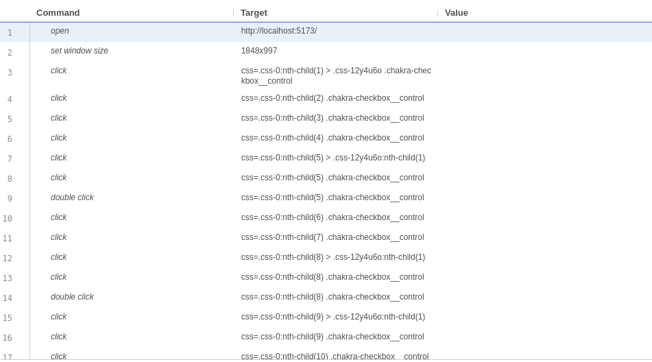

Cantidad de elementos utilizando DB 136 datos

Utilizando DB 500 datos
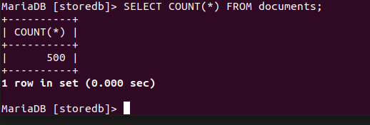

Utilizando DB 1000 datos
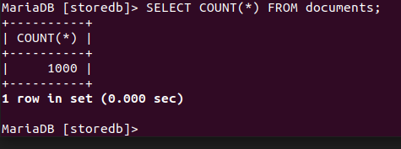

Utilizando DB 5000 datos

Sprint#2 Test 15
ID test |  | DC__15 | Descripción del caso de test | Selenium: pruebas del funcionamiento del filtrado de categorías del front end
Creado por |  | Marcelo | Revisado por |  |  | Version |  | 1.0

QA Tester’s Log

Nombre del testeador |  | Marcelo | Fecha de testeo | 2023-12-01 |  | Test Case (Pasado / Fallo / No ejecutado / Suspendido) |  | Pass

S # | Prerequisitos: |  |  | S # | Datos para el test
1 | Pip |  |  | 1
2 | Python 3.10 |  |  | 2
3 | Pytest |  |  | 3
4 | Selenium |  |  | 4
5 | Selenium Driver
6 | Google Chrome
Escenario del test

Pasos # | Detalles de los pasos |  | Resultados esperados | Resultado actual |  |  | Pasado / Fallo / No ejecutado / Suspendido

1 | Abrir la consola y verificar que Python y Pip esten instalados usando 'python --version' y 'pip --version' |  | Ambos comandos deberían mostrar la versión instalada de Python y Pip, si se muestra un mensaje de error es posible que no estén instalados
2 | Abrir la consola e ir a la carpeta de DocLoc |  | El nombre de la carpeta aparece en el prompt de la consola
3 | Usar el siguiente comando en la cosola para crear un ambiente virtual en python 'python -m venv test_frontend' |  | Mesaje en la consola que dice que el ambiente fue creado
4 | Activar el ambiente usando 'test_frontend\Scripts\activate' para Windows o 'test_frontend/bin/activate' para MacOs y Linux |  | Mensaje en la consola que dice que el ambiente se activo correctamente
5 | Instalar las dependencias ejecutando en la consola 'pip install -r requirements.txt' |  | Mensaje en la consola que dice que las dependencias fueron insttaladas correctamente
6 | Ejecutar el siguiente comando en la consola para realizar las pruebas 'pytest -m select' |  | Mesaje en la consola que dice que las pruebas fueron pasadas con exito
7 | Uasr el siguiente comando para desactivar el ambiente virtual 'deactivate' |  | Mesaje en la consola que dice que las pruebas fueron pasadas con exito

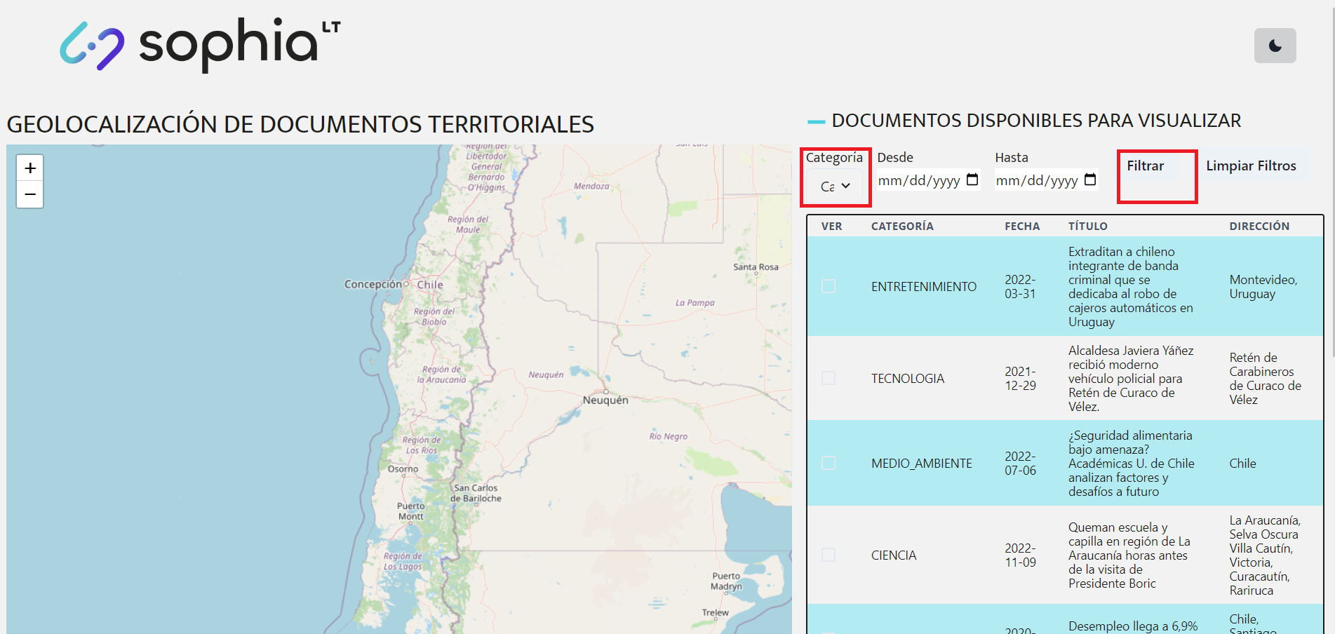
Evidencias

Sprint#2 Test 16
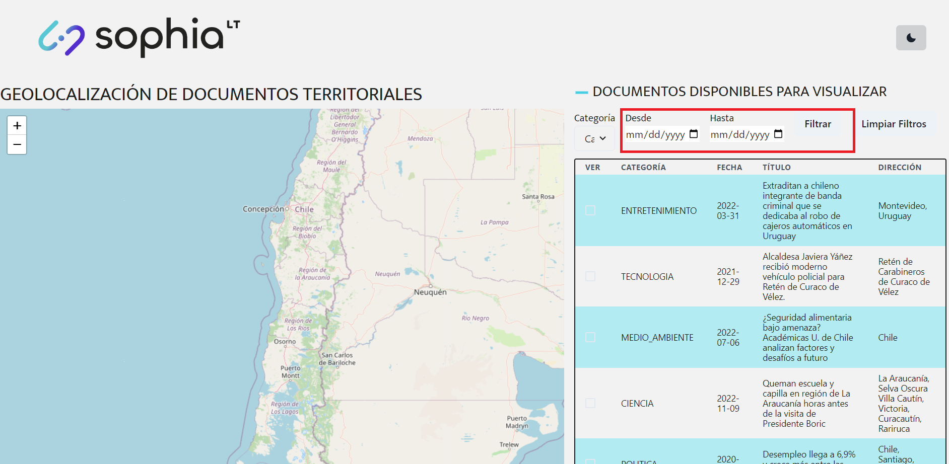
ID test |  | DC__16 | Descripción del caso de test | Selenium: pruebas del funcionamiento del filtrado de fechas del front end
Creado por |  | Marcelo | Revisado por |  |  | Version |  | 1.0

QA Tester’s Log

Nombre del testeador |  | Marcelo | Fecha de testeo | 2023-12-01 |  | Test Case (Pasado / Fallo / No ejecutado / Suspendido) |  | Pass

S # | Prerequisitos: |  |  | S # | Datos para el test
1 | Pip |  |  | 1
2 | Python 3.10 |  |  | 2
3 | Pytest |  |  | 3
4 | Selenium |  |  | 4
5 | Selenium Driver
6 | Google Chrome
Escenario del test

Pasos # | Detalles de los pasos |  | Resultados esperados | Resultado actual |  |  | Pasado / Fallo / No ejecutado / Suspendido

1 | Abrir la consola y verificar que Python y Pip esten instalados usando 'python --version' y 'pip --version' |  | Ambos comandos deberían mostrar la versión instalada de Python y Pip, si se muestra un mensaje de error es posible que no estén instalados
2 | Abrir la consola e ir a la carpeta de DocLoc |  | El nombre de la carpeta aparece en el prompt de la consola
3 | Usar el siguiente comando en la cosola para crear un ambiente virtual en python 'python -m venv test_frontend' |  | Mesaje en la consola que dice que el ambiente fue creado
4 | Activar el ambiente usando 'test_frontend\Scripts\activate' para Windows o 'test_frontend/bin/activate' para MacOs y Linux |  | Mensaje en la consola que dice que el ambiente se activo correctamente
5 | Instalar las dependencias ejecutando en la consola 'pip install -r requirements.txt' |  | Mensaje en la consola que dice que las dependencias fueron insttaladas correctamente
6 | Ejecutar el siguiente comando en la consola para realizar las pruebas 'pytest -m data' |  | Mesaje en la consola que dice que las pruebas fueron pasadas con exito
7 | Uasr el siguiente comando para desactivar el ambiente virtual 'deactivate' |  | Mesaje en la consola que dice que las pruebas fueron pasadas con exito

Evidencias

Sprint#2 Test 17
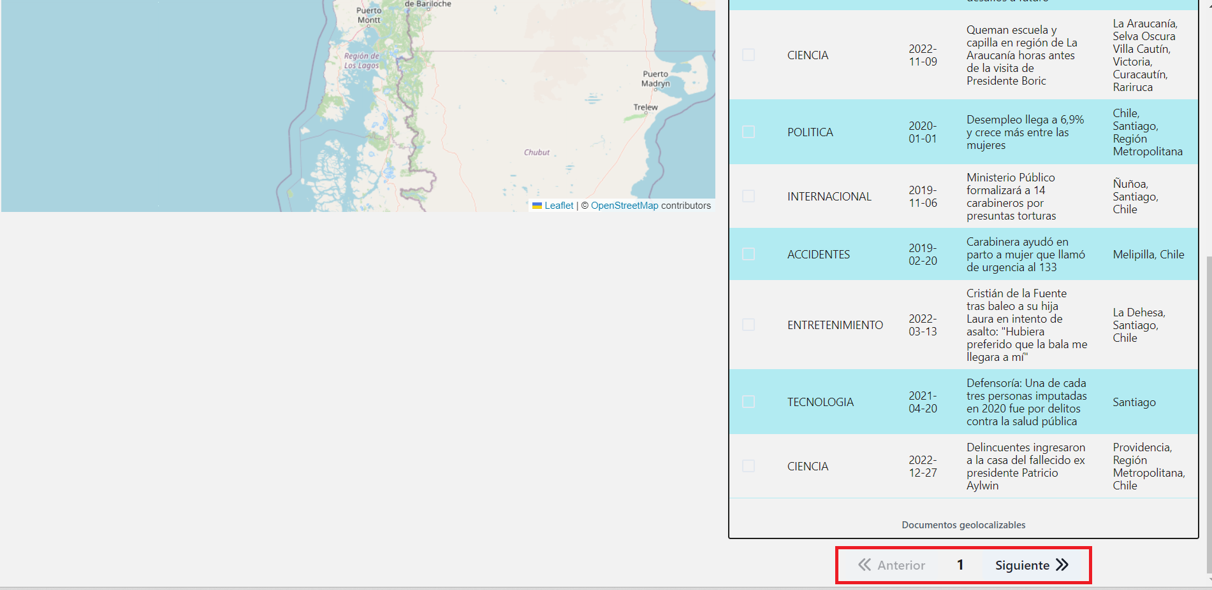
ID test |  | DC__17 | Descripción del caso de test | Selenium: pruebas del funcionamiento de la navegación de las noticias del front end
Creado por |  | Marcelo | Revisado por |  |  | Version |  | 1.0

QA Tester’s Log

Nombre del testeador |  | Marcelo | Fecha de testeo | 2023-12-01 |  | Test Case (Pasado / Fallo / No ejecutado / Suspendido) |  | Pass

S # | Prerequisitos: |  |  | S # | Datos para el test
1 | Pip |  |  | 1
2 | Python 3.10 |  |  | 2
3 | Pytest |  |  | 3
4 | Selenium |  |  | 4
5 | Selenium Driver
6 | Google Chrome
Escenario del test

Pasos # | Detalles de los pasos |  | Resultados esperados | Resultado actual |  |  | Pasado / Fallo / No ejecutado / Suspendido

1 | Abrir la consola y verificar que Python y Pip esten instalados usando 'python --version' y 'pip --version' |  | Ambos comandos deberían mostrar la versión instalada de Python y Pip, si se muestra un mensaje de error es posible que no estén instalados
2 | Abrir la consola e ir a la carpeta de DocLoc |  | El nombre de la carpeta aparece en el prompt de la consola
3 | Usar el siguiente comando en la cosola para crear un ambiente virtual en python 'python -m venv test_frontend' |  | Mesaje en la consola que dice que el ambiente fue creado
4 | Activar el ambiente usando 'test_frontend\Scripts\activate' para Windows o 'test_frontend/bin/activate' para MacOs y Linux |  | Mensaje en la consola que dice que el ambiente se activo correctamente
5 | Instalar las dependencias ejecutando en la consola 'pip install -r requirements.txt' |  | Mensaje en la consola que dice que las dependencias fueron insttaladas correctamente
6 | Ejecutar el siguiente comando en la consola para realizar las pruebas 'pytest -m navigation' |  | Mesaje en la consola que dice que las pruebas fueron pasadas con exito
7 | Uasr el siguiente comando para desactivar el ambiente virtual 'deactivate' |  | Mesaje en la consola que dice que las pruebas fueron pasadas con exito

Evidencias

